| 1. Objektinformationen |
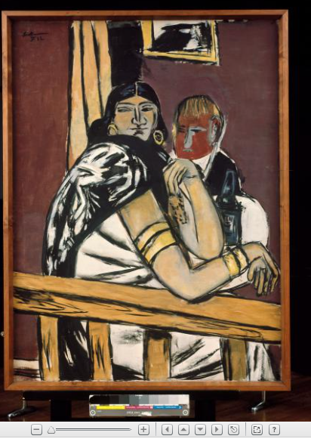
Metadatenblatt zur multimodalen Erfassung antiziganistischer Darstellungen
Objektinformationen | Max Beckmann / Ilonka
Feldname | Beschreibung / Beispiele | Typ / Vokabular
Objekt-ID | Eindeutige Kennung des Objekts in der Datenbank
Titel | Ilonka | URL
Objekttyp / Medium / Technik | Öl auf Leinwand, Maße 135 × 100 cm | GND, Getty AAT
Entstehungsdatum | 1932 | Datumsfeld
Entstehungsort | Land / Stadt / Region ? | GND
Autor*in / Künstler*in / Regisseur*in | Name (ggf. mit Lebensdaten): Max Beckmann (Max Carl Friedrich Beckman | GND Link zu diesem Datensatz https://d-nb.info/gnd/118508210
Beteiligte / Sichtbare Personen | Name (ggf. mit Lebensdaten) Ilonka (name der Abgebildeten Romni) | GND-ID
Sammlung / Archiv / Fundort | Museum Ludwig, Köln | GND
Provenienz | 1954-1957, Lilly von Schnitzler-Mallinckrodt, Murnau (Kreis Garmisch-Partenkirchen) 1957-1976, Wallraf-Richartz-Museum & Fondation Corboud, Köln, Inv.-Nr.: WRM 3015 (Ankauf 1957) 1954 Ankauf Lilly von Schnitzler aus dem Nachlass Beckmann. 1957 erworben aus der Sammlung Lilly von Schnitzler-Malinckrodt, Murnau. | URL
Literatur | Beckmann, Max, Winterthur 1938, Kat-Nr. 7 hrsg. v. Kunsthalle Winterthur 1938 Beckmann, Max, Zürich 1955, Kat-Nr. 63 hrsg. v. Kunsthalle Basel Basel 1956 | URL
Ausstellungen | Max Beckmann, 1932 Berlin, Galerie Alfred Flechtheim / 1938 Winterthur, Kunstverein/ 22.11.1955-08.01.1956 Zürich, Kunsthaus | URL
Beschriftung | Signatur, Vorderseite (links oben): Beckmann F. 32 Aufkleber, Rückseite, oben links, auf dem Rahmen: BUCHHOL GALLERY / CURT VALENTIN / 32 EAST 57th STREET, NEW YORK. / TITLE & YEAR Gypsy. 1932 / ARTIST Max Beckmann / MEDIUM & / SIZE Oil 53 1/2 X 39 3/4 " / NO. / 11296 / Oui [handschritfliche Notiz] | URL
Werkkommentar (Museum Ludwig, Köln) | Kurz nach Entstehen wurde das Bild mit dem Titel „Ilonka“ ausgestellt. Offensichtlich handelt es sich um ein Porträt. Eine Zeichnung des wahrscheinlich selben Modells (heute Art Institute Chicago, Inv-Nr. 1989.169), ist ebenfalls Ilonka betitelt. Sie wurde 1955 bei Theo Hill, Köln unter diesem Titel ausgestellt. (Vgl. Kat. Hill, S. 14) Das WVZ Göpel 1979 erwähnt zwei Stellen aus Beckmanns Tagebuch von 1945, in denen Beckmann auf das Bild, das er in einer Amsterdamer Ausstellung sah, mit „Zigeunerin✶✶“ referiert. Göpel erwähnt auch die Zeichnung Ilonka, ohne daraus einen Rückschluss auf den Titel zu ziehen. Im Zuge einer Prüfung von Bildtiteln auf rassistische Bezeichnungen, haben wir entschieden, den ersten Titel Ilonka wiederherzustellen und auf den späteren Titel Zigeunerin✶✶ II zu verzichten. Barbara Tiedemann und Siegfried Gohr, die das aktuelle Werkverzeichnis zu Beckmann bearbeiten, werden das Werk ebenfalls unter dem Titel Ilonka führen. Dr. Julia Friedrich | URL
Angaben zur rassistische Fremdbezeichnung (Museum Ludwig, Köln) | ✶✶ Diese rassistische Fremdbezeichnung vermittelt seit Jahrhunderten negative und exotisierende Stereotype. Sie ist untrennbar verbunden mit der Ausgrenzung, Vertreibung, Verfolgung und Ermordung von Sinti*zze und Rom*nja und schreibt ein diskriminierendes Menschenbild fort. Dennoch belassen wir sie im Werktitel. Als Museum können wir Werke nicht ändern – eine rassistische Darstellung so wenig wie einen rassistischen Titel. Wir können auf die soziale Gewalt und Unterdrückung, die Kunstwerke spiegeln oder selbst betreiben, hinweisen und sie in der Präsentation sichtbar machen. | URL

| 2. Inhaltliche Beschreibung|
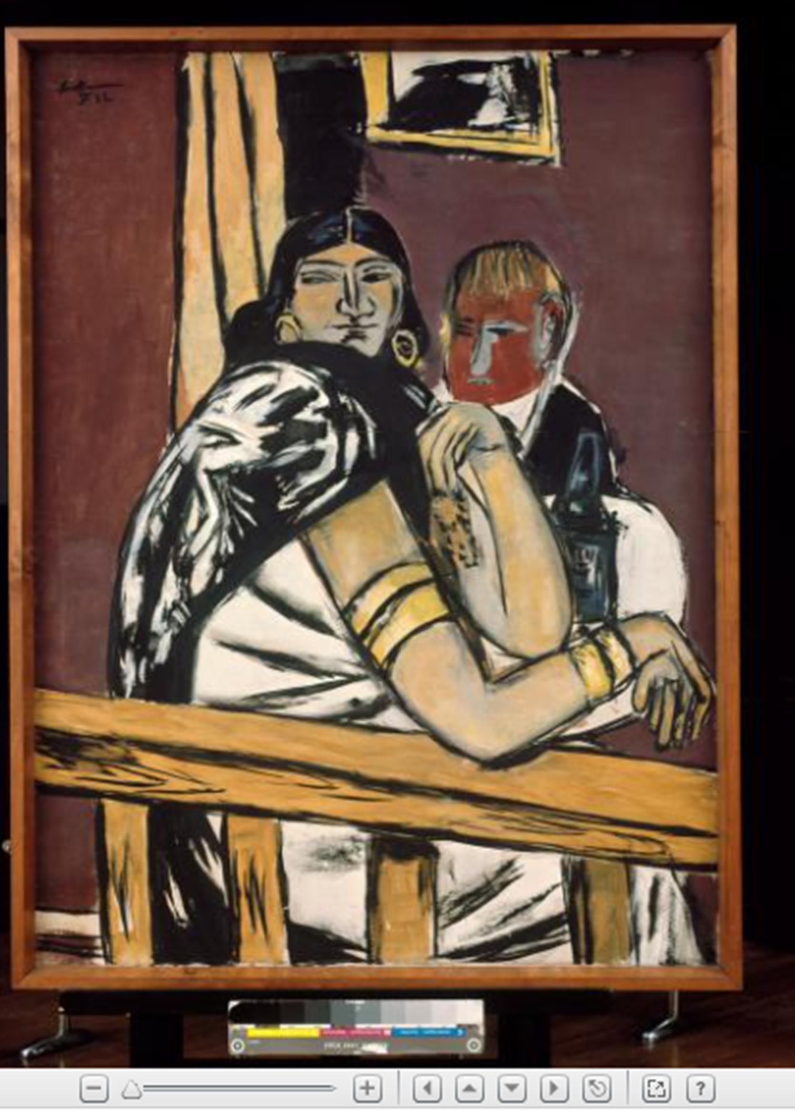
Metadatenblatt zur multimodalen Erfassung antiziganistischer Darstellungen
Inhaltliche Beschreibung (Was ist zu sehen?)
Feldname | Beschreibung / Beispiele | Typ / Vokabular
Bilderzählungen mit Fokus auf antiziganistische Stereotype | Eine dunkelhaarige Frau mit auffälligem Schmuck sitzt in Nahsicht an einem Tisch, ein blonder Mann mit Flasche im Hintergrund. | Freitext (Deskriptiv / objektiv)
Zentrale Figuren / Typen | „Zigeunerin“ – als Repräsentation einer Romni-Frau, möglicherweise als Wahrsagerin oder Barbesucherin inszeniert | Iconclass (internationaler Standard zur ikonografischen Klassifikation von Bildmotiven in Kunst, Grafik, Fotografie etc.), GND, projektspezifische Typologien (z. B. Figurentypen):
Tradierte Antiziganistische Motive (die zwischen 1850–1950 adaptiert, transformiert oder stabilisiert wurden) | visuelle Codierung durch Kleidung, Haltung, Exotik. Goldene Reifenarmbänder, große Ohrringe, Fächerartige Drapierung, schwarze Mähne, Begleitfigur (Kavalier) mit Alkoholflasche | Iconclass, GND, projektspezifische Typologien
Ästhetischen und kompositorischen Mittel, mit denen stereotype Narrationen visuell umgesetzt werden. | Szene in einem Innenraum (Bar? Bordell? Bühne?), Frau als Objekt männlicher Begierde oder Projektionsfläche | Freitext (Deskriptiv / objektiv)
Schlagwörter (GND) | Dieses Feld ist dafür gedacht, kontrollierte Schlagwörter aus der GND (Gemeinsame Normdatei) zu verwenden – also standardisierte Begriffe, die eine eindeutige Zuordnung ermöglichen. Die GND ist ein mächtiges Werkzeug, aber im Kontext von Ambivalenzforschung muss sie: kritisch reflektiert, kontextualisiert, und ggf. ergänzt werden durch eigene, dekolonisierende Vokabulare. So lässt sich ein Spannungsfeld zwischen Wissensordnung und Diskurskritik produktiv nutzen – ganz im Sinne daS Projekttitels. | GND gemeinsame Normdatei

| 4. Semantische Relationen |
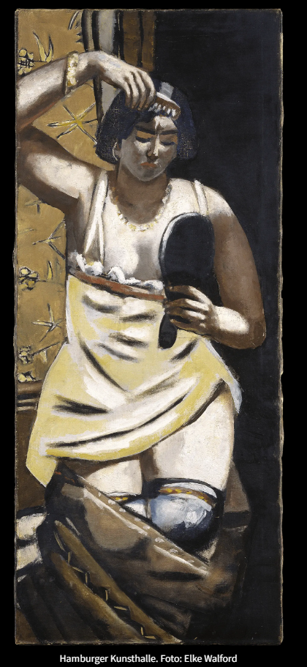
Metadatenblatt zur multimodalen Erfassung antiziganistischer Darstellungen
Semantische Relationen, Verflechtungsgeschichte (erfasst Beziehungen zwischen Objekten, Medienformen und historischen Kontexten.)
Feldname | Beschreibung / Beispiele | Typ / Vokabular
Verwandte Objekte | Beckmanns frühere Werke 289 Zigeunerin Gemälde 1928 Frankfurt am Main Öl auf Leinwand 136 × 58 cm Nicht signiert Im Museum: HAMBURG Kunsthalle Inventarnummer: HK-5001 | URL
Relationstyp | „inspiriert von“, „stilistisch verwandt“, „kritisiert romantisierende Darstellung“ | Freitext z.B. „adaptiert“, Reproduziert
Medienübergreifender Zusammenhang und Verflechtungsgeschichte | Motivwanderung: von Postkarten / Fotografie ins expressionistische Gemälde, später in Filmästhetik. Verbindung zur Filmästhetik der Weimarer Republik, insbesondere Club- und Varieté-Szenen | Transmediale Relation (Text ↔ Bild ↔ Film) Motivübertragung: „Handlesemotiv vom Holzschnitt in Filmszene übernommen“
Historischer Kontext | Zwischenkriegszeit, Deutschland 1932 – kurz vor dem Machtantritt der Nationalsozialisten, Krise der Repräsentation, politische Unsicherheit | Freitext Wien, z.B. Monarchie-Endzeit, Folklore-Boom, proto-nationalistische Bildwelten
Prüfung von Bildtiteln auf rassistische Bezeichnungen | Besonders historische Werke, bei denen diskriminierende Begriffe unreflektiert tradiert oder unhinterfragt übernommen wurden.Diese Titel wurden nicht immer vom Künstler selbst vergeben, sondern stammen oft von Museen, Verlagen oder späteren Katalogisierungen. Ungeprüfte Übernahme solcher Titel kann zur Reproduktion diskriminierender Begriffe führen. Beispiel für Formulierung im Metadatenblatt Originaltitel: Zigeunerin mit Fächer Alternativtitel: Porträt einer Frau mit Fächer (vermutlich Romni) Hinweis: Der im Originaltitel verwendete Begriff „Zigeunerin“ gilt heute als diskriminierend. Er wurde hier aus dokumentarischen Gründen belassen, jedoch kritisch kontextualisiert. Weiterführende Informationen Zigeuner*in ist eine historische, seit den1980er Jahren allgemein aufgegebene Fremdbezeichnung der Sinti und Roma. Der Titel des Gemäldes wurde beibehalten, obwohl er diesen heute nicht mehr erwünschten und als diskriminierend empfundenen Begriff beinhaltet. Wie die meisten Titel hat auch dieser seinen Ursprung in der Bilderliste des Künstlers und ist in einem historischen Kontext entstanden. Max Beckmann hat ihn nicht in beleidigender oder demütigender Weise verwendet. Er ist ein Teil seines künstlerischen Vermächtnisses. | Empfehlungen für Datenbanken & Archive: Originaltitel Belassen, aber mit Hinweis (z. B. „Titel nach Original, enthält problematischen Begriff“) Angepasster Titel / Alias Sachlich-beschreibend, diskriminierungsfrei formulieren Kommentar / Notizfeld Kontextualisierung des historischen Begriffs inkl. Quellennachweis Tagging / Klassifikation Kennzeichnung als „diskriminierender Originaltitel“ oder „historisch belastet“ URL
Schlagwörter (GND) | Dieses Feld ist dafür gedacht, kontrollierte Schlagwörter aus der GND (Gemeinsame Normdatei) zu verwenden – also standardisierte Begriffe, die eine eindeutige Zuordnung ermöglichen. Die GND ist ein mächtiges Werkzeug, aber im Kontext von Ambivalenzforschung muss sie: kritisch reflektiert, kontextualisiert, und ggf. ergänzt werden durch eigene, dekolonisierende Vokabulare. So lässt sich ein Spannungsfeld zwischen Wissensordnung und Diskurskritik produktiv nutzen – ganz im Sinne daS Projekttitels. | GND gemeinsame Normdatei

